雇用保険失業給付に関する申立書
 |  |  |  |  |  | 提出日： | 令和 | 年 | 月 |  | 日
 | 森永健康保険組合 常務理事 殿

提出先
被保険者 → 事業所（会社） → 森永健保
「雇用保険失業給付」に関する申立書

＜被保険者様＞
入力を終えたら、下記①②いずれかの方法で事業所（会社）へご提出ください
※提出方法は事業所（会社）のご担当者様へご確認ください
①エクセルを、事業所（会社）のご担当者様へメール添付等で送付
②Ａ４用紙１枚に白黒印刷し、事業所（会社）のご担当者様へ提出
※添付書類もお忘れなくお願いいたします
 |  | 被保険者氏名
 |  | 被保険者記号番号 |  |  |  | ―
 |  | 事業所（会社）名

 |  | 下記の者を被扶養者として認定いただきたくお伺いします。
 |  | 被扶養者氏名 |  |  |  |  | 続 柄
 |  | 生年月日 |  | 年 | 月 | 日 | 年 齢 |  |  | 歳
 |  | 退職日 | 令和 | 年 | 月 | 日 | 退職した会社の雇用保険
 |  | 雇用保険 （失業給付） の受給について |  |  |  |  | Ｄ.延長する 場合の理由

＜事業所ご担当者様＞
内容確認後に、ＰＤＦ（１枚）および添付書類を事業主データ連携へアップロードしてください（原本送付は不要です）
 |  | 基本手当日額3,612円以上（被保険者の配偶者を除く19歳以上23歳未満は日額
 |  | 4,167円以上、60歳以上は日額5,000円以上）の雇用保険失業給付を受給する
 |  | ことになった場合は、ただちに扶養から外す手続きを致します。
 |  | 受給開始後、扶養取消手続きを行わなかった（遅れた）場合は、受給開始日
 |  | まで遡って資格を抹消することに同意致します。

【添付】 |  | 離職票(１)(２)の写し（離職票発行なしの場合は雇用保険被保険者資格喪失確認通知書か退職証明書）
 |  | 上記C．受給予定の方は、雇用保険受給資格者証の写し（両面）も提出して下さい。（後日提出可）

提出先 被保険者 → 事業所担当者 → 森永健康保険組合 |  |  |  |  |  |  |  |  |  |  |  | R8.2.1 morinaga kenpo

記入例
 |  |  |  | 提出日： | 令和 | ○ | 年 | ○ | 月 | ○ | 日
 | 森永健康保険組合 常務理事 殿
記入例

「雇用保険失業給付」に関する申立書

子の場合は「長男」「長女」等と記入してください
 |  | 被保険者氏名 | ○○ ○○○
 |  | 被保険者記号番号 | ○○○○ | ― | ○○○○
 |  | 事業所（会社）名 | 〇〇〇〇株式会社

 |  | 下記の者を被扶養者として認定いただきたくお伺いします。
 |  | 被扶養者氏名 | ○○ ○○ |  | 続 柄 |  |  | 妻
 |  | 生年月日 | 平成〇〇年○月○日 |  | 年 齢 |  |  | ○ |  | 歳
 |  | 退職日 | 令和○年〇月○○日 |  | 退職した会社の雇用保険 |  |  | 加入
 |  | 雇用保険 （失業給付） の受給について | Ｄ.延長する |  | Ｄ.延長する 場合の理由 |  |  | 妊娠・出産

 |  | 基本手当日額3,612円以上（被保険者の配偶者を除く19歳以上23歳未満は日額
 |  | 4,167円以上、60歳以上は日額5,000円以上）の雇用保険失業給付を受給する
 |  | ことになった場合は、ただちに扶養から外す手続きを致します。
 |  | 受給開始後、扶養取消手続きを行わなかった（遅れた）場合は、受給開始日
 |  | まで遡って資格を抹消することに同意致します。

【添付】 |  | 離職票(１)(２)の写し（離職票発行なしの場合は雇用保険被保険者資格喪失確認通知書か退職証明書）
 |  | 上記C．受給予定の方は、雇用保険受給資格者証の写し（両面）も提出して下さい。（後日提出可）

提出先 被保険者 → 事業所担当者 → 森永健康保険組合 |  |  |  |  |  |  |  |  |  |  |  | R8.2.1 morinaga kenpo

記号番号の確認方法
記号番号が不明な場合は、下記3通りの方法で確認できます

資格情報のお知らせで確認する

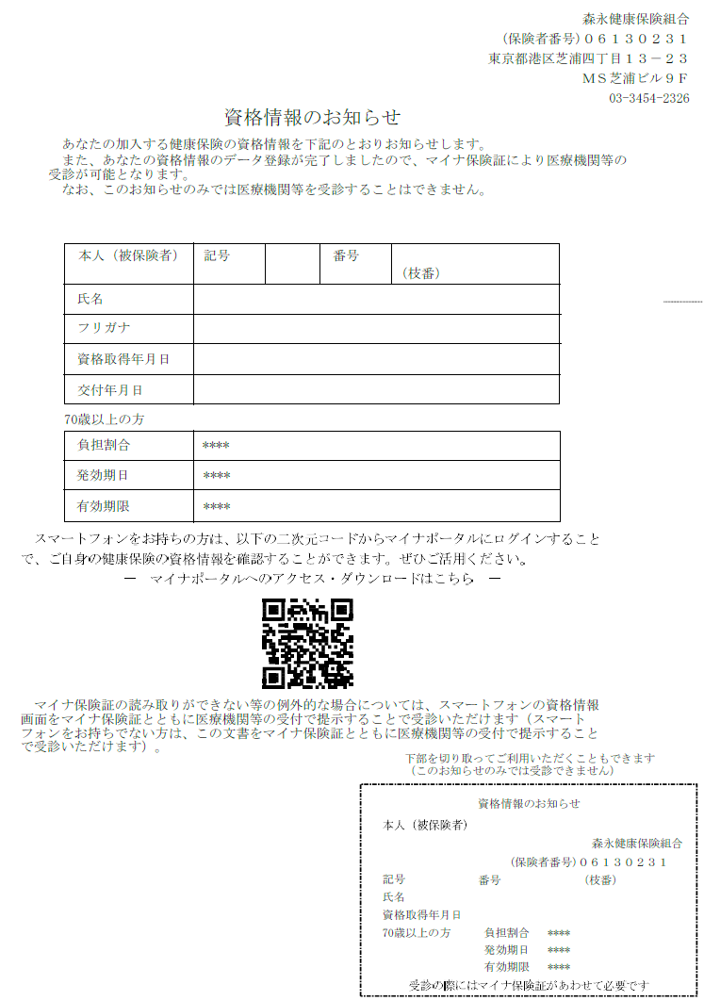

資格確認書で確認する

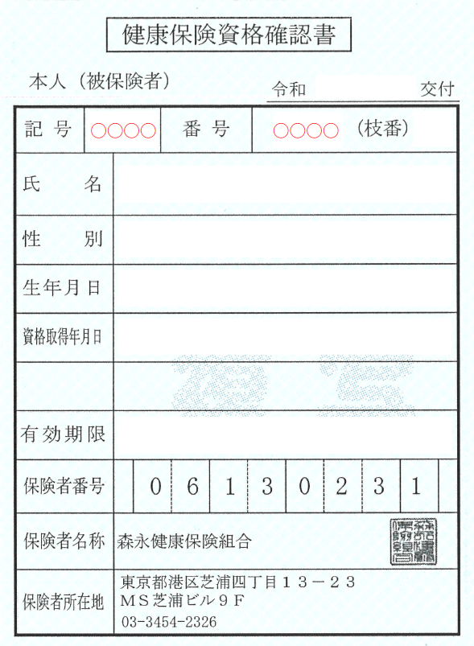

マイナポータルで確認する
①マイナポータルへログインする
②ログイン後トップページから、健康保険証を選択する
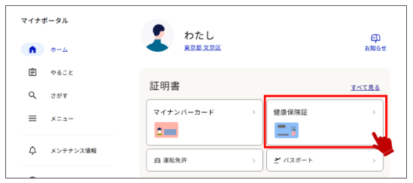

③健康保険証情報を確認する
